트랜잭션

@Transactional
RuntimException 이 발생시 롤백이 발생한다.
@Transa ctional(rollbackFor=Exception.class)
일반적인 exception발생시 롤백이 발생할려면
https://docs.oracle.com/javase/8/docs/api/index.html

Exception
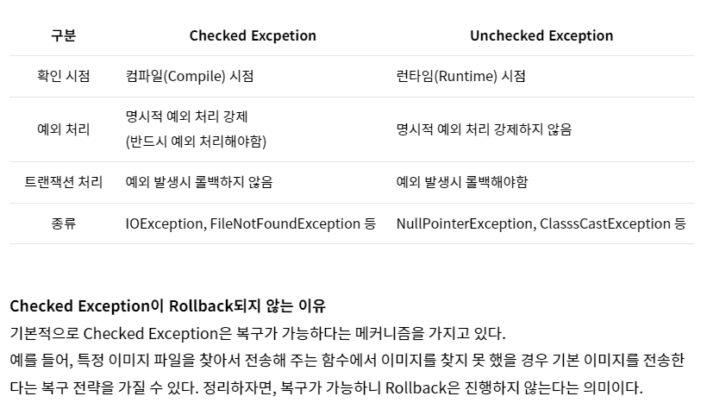
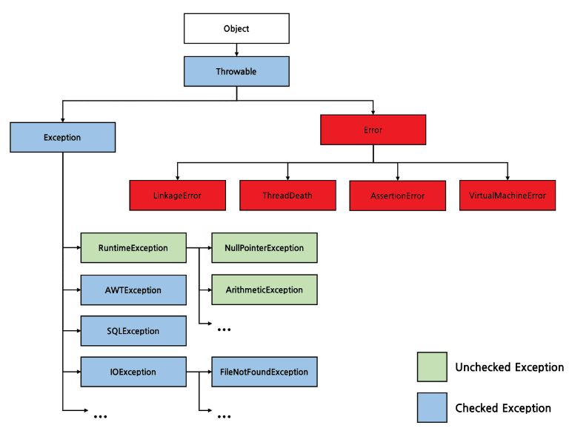
https://www.youtube.com/watch?v=HZL4iUUx4_E&list=PLuHgQVnccGMCrFJLxpjhE0N5tvOVxJuVB
https://parkadd.tistory.com/49
1. Error vs Exception
메모리부족, 운영체제 문제 , 전원 꺼짐 --- error

전파


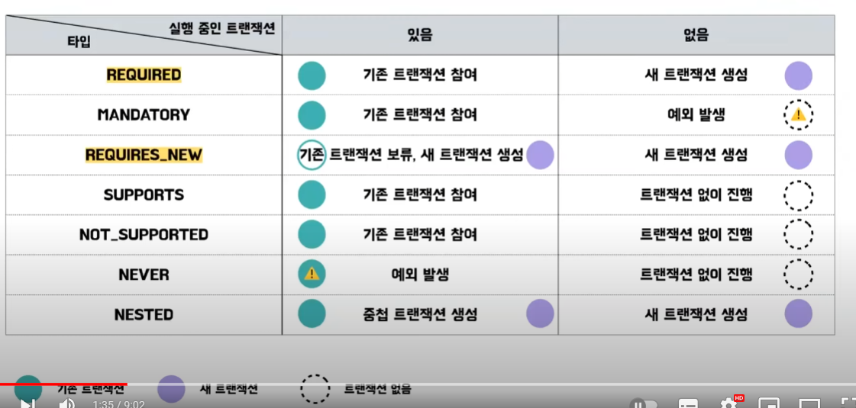
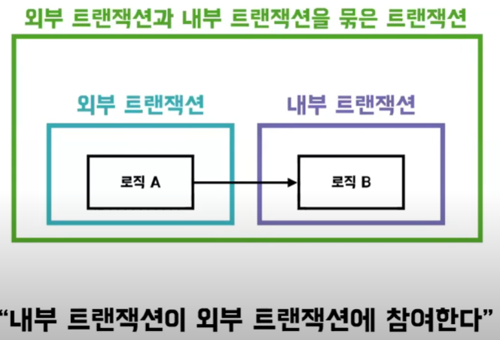

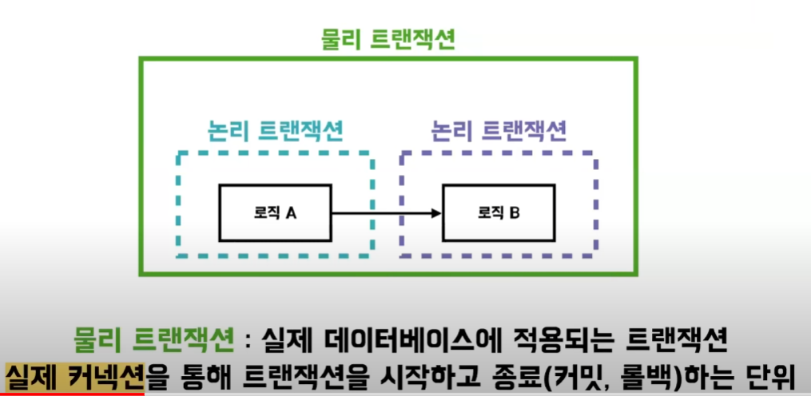
https://www.youtube.com/watch?v=b0s9RzKyHN0

논리 트랜잭션도 커밋과 롤백을 요청할수 있지만
실제 데이터베이스에 적용이 되지 않는다.

전파 예제
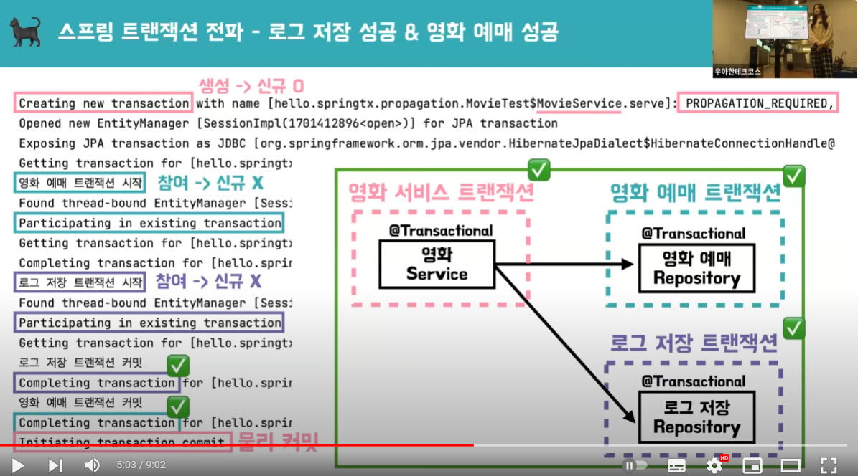
https://www.youtube.com/watch?v=b0s9RzKyHN0

3개의 트랜잭션은 논리트랜잭션
3개의 논리 트랜잭션은 녹색의 물리트랜잭션을 묶인다
참여 영화예매트랜잭션과 참여 로그저장트랜잭션이 성공했을때만
신규 영화서비스 트랜잭션이 물리 커밋을 한다.

참여트랜잭션

물리트랜잭션 = 신규트랜잭션 + 참여트랜잭션
service dao or mapper
물리트랜잭션 = 논리트랜잭션들을 합친거
논리트랜잭션중 최상위 호출부를 신규트랜잭션이라 하며 나머지는 참여트랜잭션

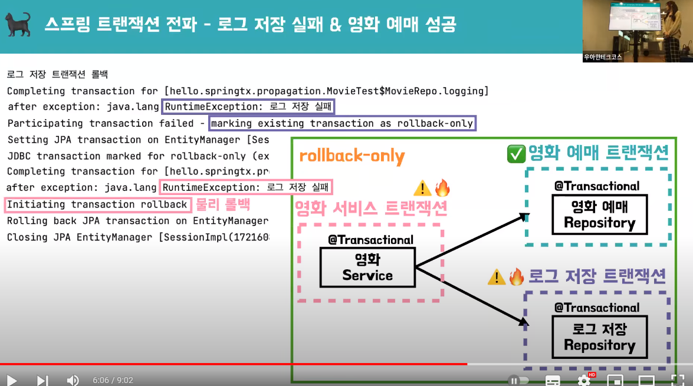

참여 트랜잭션인 로그저장은
신규 트랜잭션이 아니므로 물리적으로 롤백을 하지 못하고, rollback-only 마크만 한다.
물리적인 실제 롤백은
신규 트랜잭션인 영화 서비스가 한다.

신규트랜잭션과 참여트랜잭션

전파예제 2
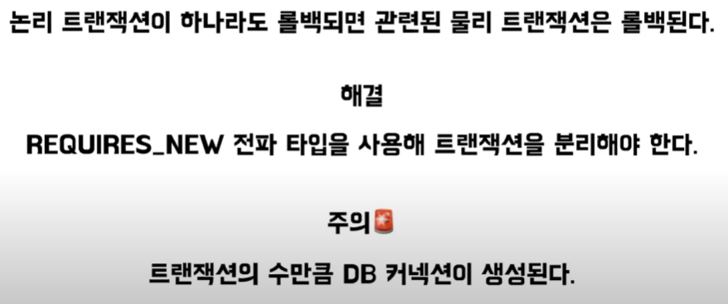
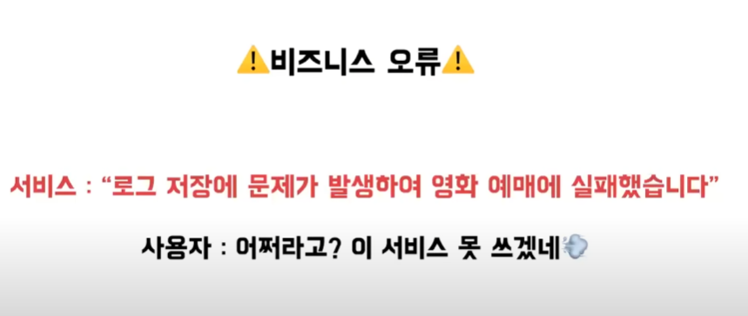

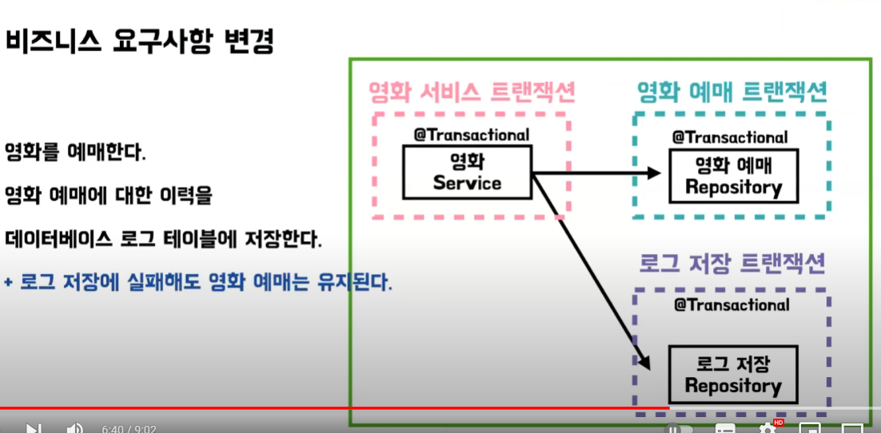

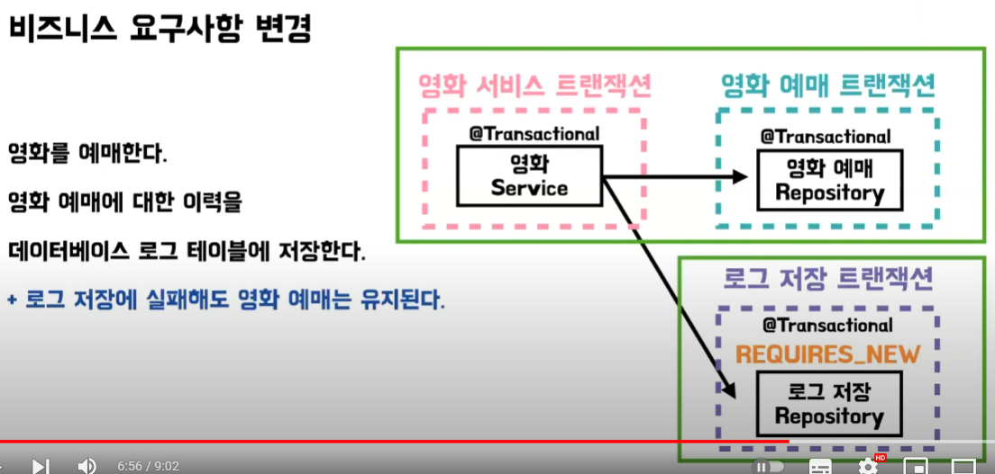

REQUIRES_NEW를 사용하면
물리트랜잭션(녹색)이 2개로 나누어진다.
그래서, 각각의 커밋과 롤백은 서로에게 영향을 미치지 않는다.(영화서비스 트랜잭션으로 전파가 되지 않는다)

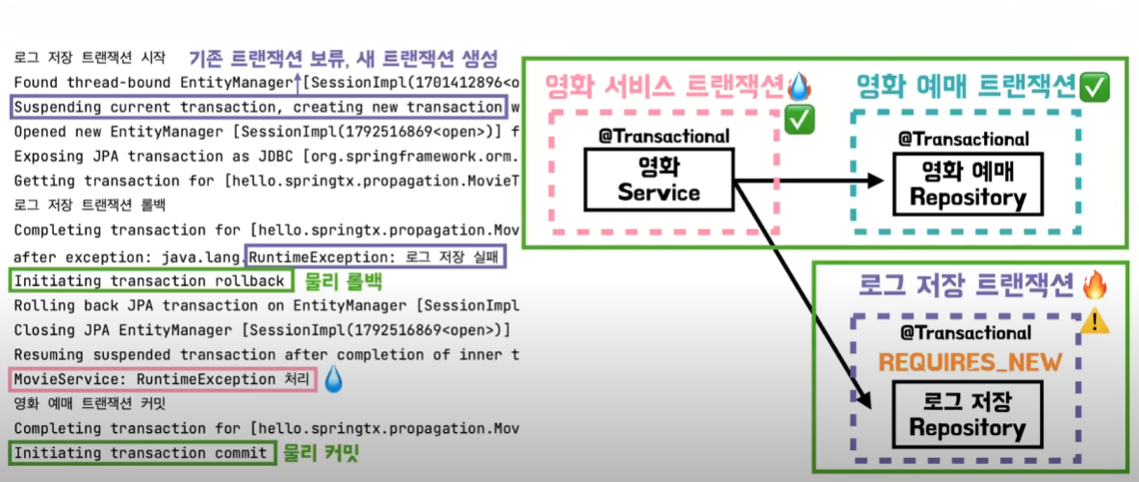
신규트랜잭션

https://www.youtube.com/watch?v=b0s9RzKyHN0

트랜잭션 격리
https://www.youtube.com/watch?v=sDSU8KrOcxc

noRollbackFor
https://hpotter1993.tistory.com/88
@Transactional(noRollbackFor=RuntimeException.class)
public void createUser(User user) {
userMapper.insertUser(user);
throw new RuntimeException();
}
이 예제는 RuntimeException을 던지고 있어 롤백이 될거라 예상되지만
빨간 글씨부분떄문에 롤백이 되지 않는다.
되게 할려면?
//@Transactional(rollbackFor={RuntimeException.class, Error.class})
@Transactional //위 주석과 동일
public void createUser(User user) {
userMapper.insertUser(user);
throw new RuntimeException();
}
--롤백 발생 안함
@Transactional(rollbackFor=Exception.class)
public void createUser(User user) {
try {
userMapper.insertUser(user);
throw new IOException();
} catch (IOException e) {
e.printStackTrace();
}
}
--롤백 발생
@Transactional(rollbackFor=Exception.class) //테스트 해보니 (rollbackFor=Exception.class)없어도 롤백이 된다.
public void createUser(User user) {
try {
userMapper.insertUser(user);
throw new IOException();
} catch (IOException e) {
//throw new RuntimeException();
//or
throw new RuntimeException("Error Message");
}
}

결론
기본 사상은 아래와 같으나
Checked이든 Unchecked이든
롤백하는 unchecked => 롤백안하게 바꿀수 있다
롤백안하는 checked => 롤백하게 바꿀수 있다

